Sheet1
筛词工具1.0（已完成）
 | 功能和使用方法： | 1， | 比如10w个新句子，可以找到在数据库中已有的词，提取并在前面插入属性
 |  | 2， | 剩下没有数据库中对应词的句子，先清洗掉无关生活用语（如 ‘多少钱’，‘一周一次’等等），然后根据 在剩下句子中的词频和词长度权重排序（长度权重可调整），获得新医疗用词。
 |  | 3， | 新获得的医疗用词添加进数据库，对剩下的句子进行提取。一般此轮或2轮操作后还剩1-2w句左右。
 |  | 4， | #8.20 增加功能 # 遍历aggregated_data，如果baidianfeng或yinxiebing相关词汇在如果item[4](句子)中，则item[0]改为白癜风或银屑病。 # 遍历remaining_sentences，如果baidianfeng或yinxiebing相关词汇在如果句子中，则加入aggregated_data:[白癜风或银屑病,'','','',sentence]，否则还留在remaining_sentences中。

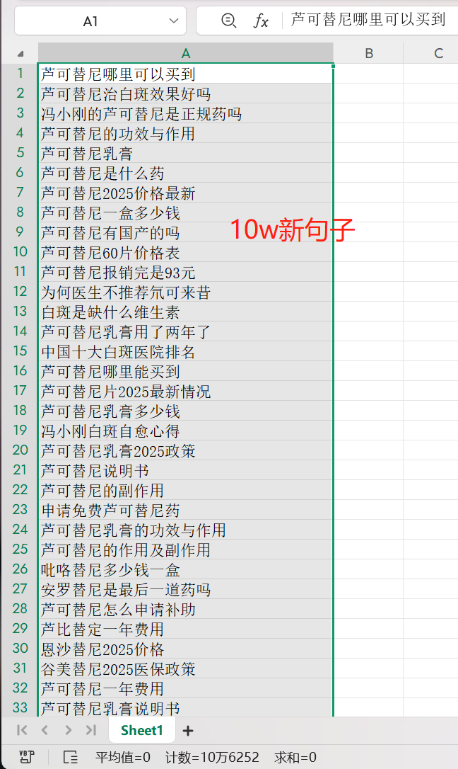
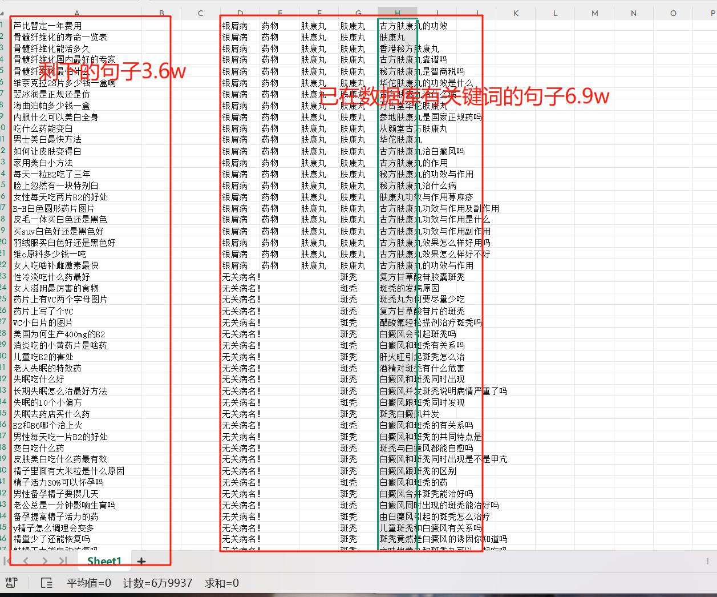
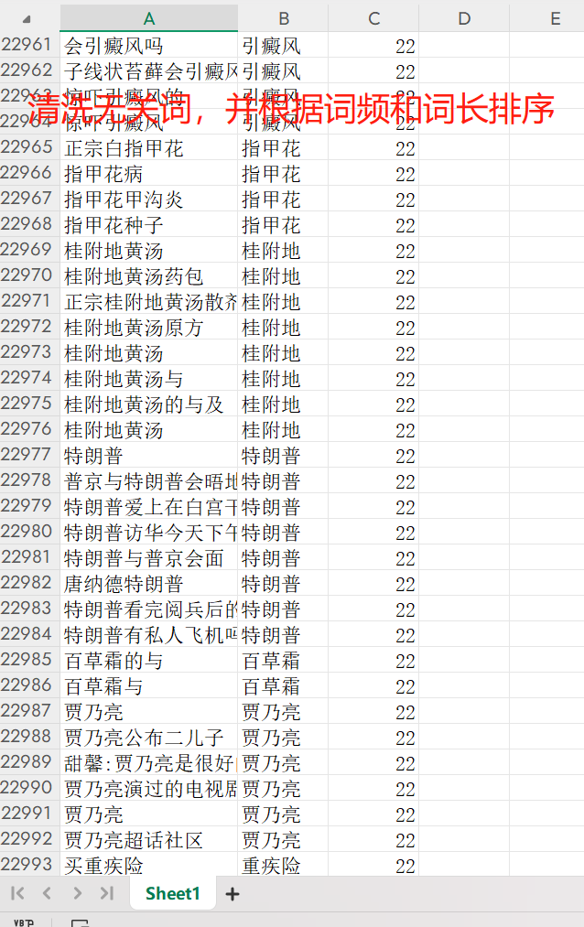
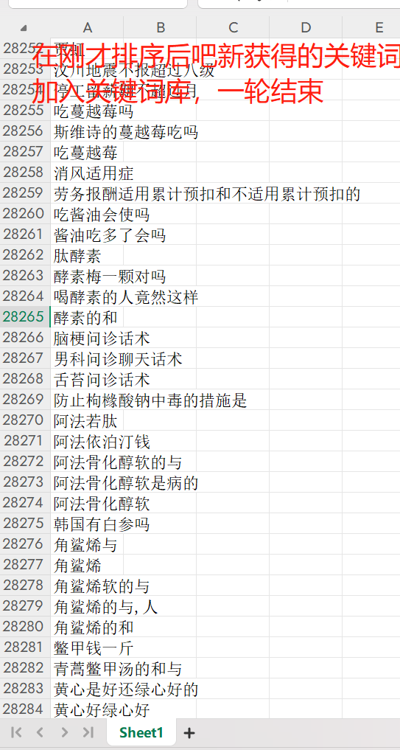
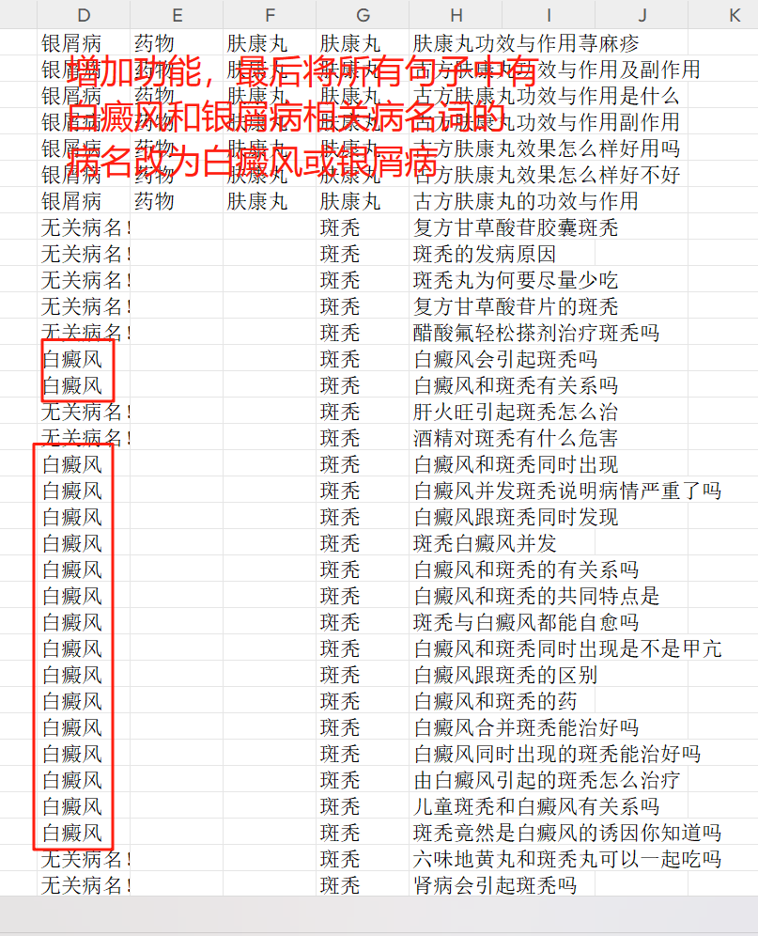

找到在数据库中已有的词，提取并在前面插入属性

